03_VISTA INICIAL USUARIO
1.- MOBIL |  | APP |  | se va va adaptar la version web
2.- WEB |  | NOMBRE DE LA APP+DOMINIO
 |  | ICONO EN CONSULTORESCIG.MX PARA ACCESAR A LA APP

 | 1.- Busca consultorescig.mx
 | 2.- Accesa a Icono "GoverSearch"

GOVERSEARCH

 | 3.- Una vez que accesó al icono de GoverSearch, muestra la pantalla para registrarse o iniciar sesion

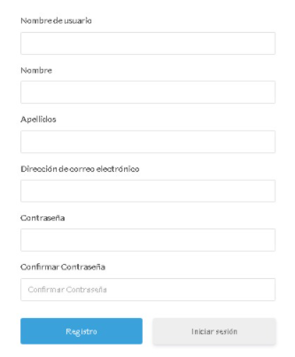
 |  |  | Registro | Demo | Iniciar Sesión
 |  |  |  |  |  | ok

 |  |  |  |  |  | usuario
 |  |  |  |  |  | Contraseña |  | Muestra el contenido de la app

 |  |  |  |  |  | Ingresar

 |  |  |  |  |  |  | Donde dice Gestion Publica
 |  |  |  |  |  |  | El menu debe llamarse: Buscador de Leyes
 |  |  |  |  |  |  |  |  | Quitar buscador Administrador
 |  |  |  |  |  |  |  |  |  | Donde Buscador Usuario
 |  |  |  |  |  |  |  |  |  | Debe decir buscador inteligente
 |  |  | Registrar |  |  |  |  |  |  |  | Quitar Listado de Leyes
 |  |  |  |  |  |  |  |  |  |  |  | Quitar Servicios
 |  |  |  |  |  |  |  |  |  |  |  |  | Blog Cig

